Тест-план
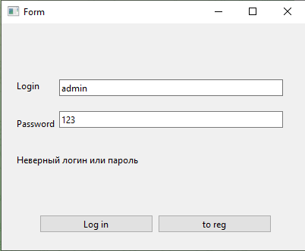
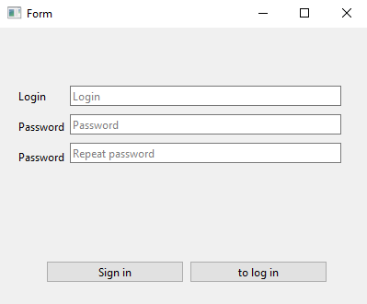
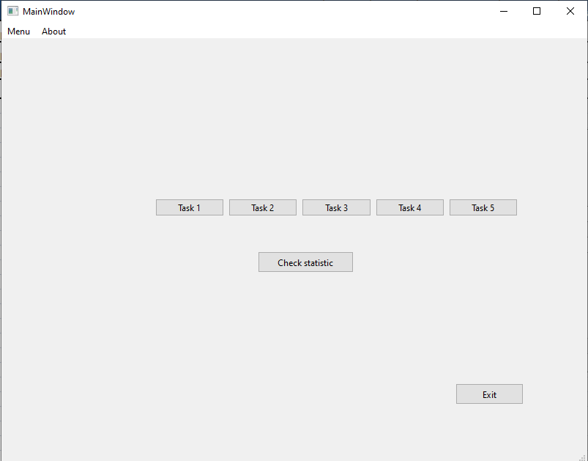
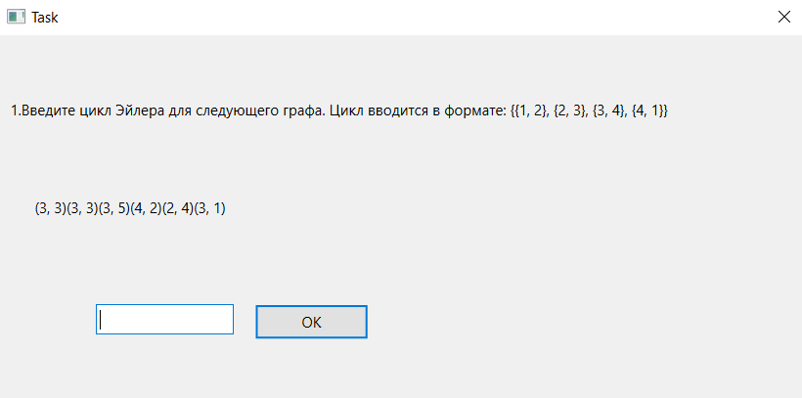
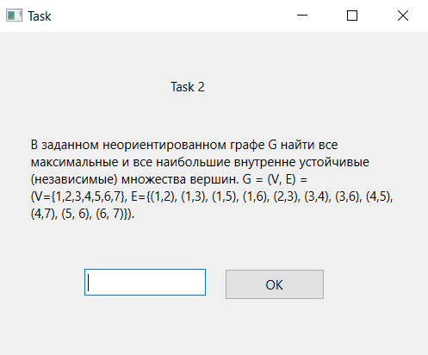
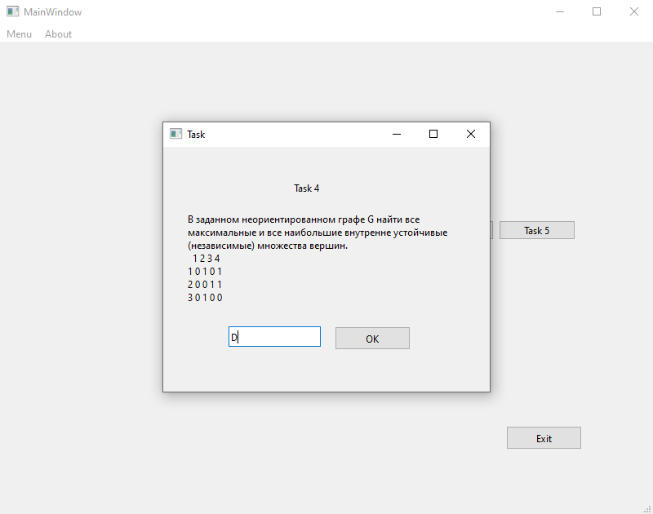
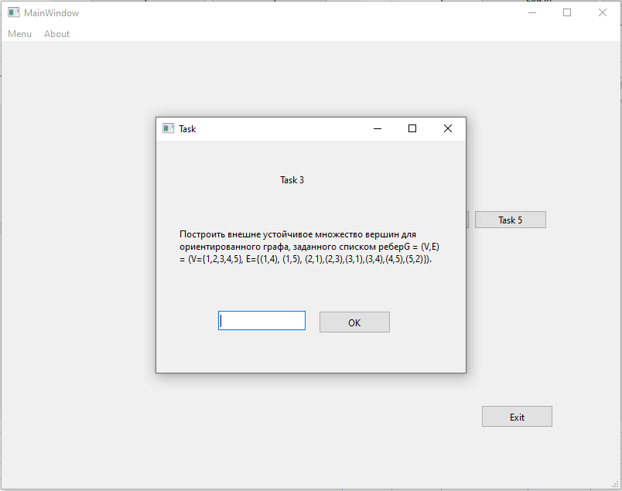
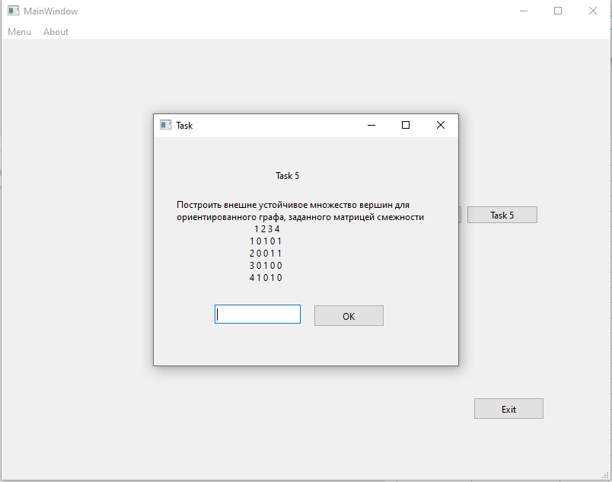
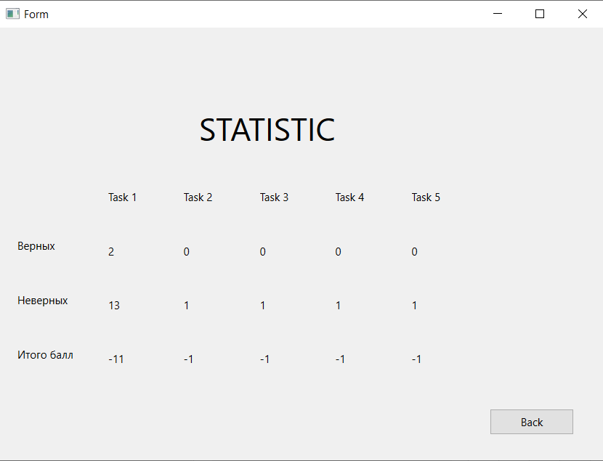
 | Тест-план
Цели доработки:
Обеспечение корректной работы приложения и отображения его элементов

Важные критерии
Задокументировать все дефекты
Исправить все дефекты

1 - самый высокий приоритет
№Task | Область функционала | Приоритет | Стратегия тестирования | h | Риски | Статус | Аналитик | Разработчик | Тестировщик | FSD
0 | Авторизация | 1 | Проверить правила заполнения полей логин/пароль | 1.25 |  | проверено |  |  | Аттасаув
1 | Регистрация | 3 | Проверить правила заполнения полей логин/пароль | 0.75 |  | проверено |  |  | Аттасаув
2 | Окна с заданиями | 2 | Проверить правила заполнения поля ответ и работоспособность кнопок | 2 |  | проверено |  |  | Кимсанбаев
Итого |  |  |  | 4

